VI. 표지


CHAPTER VII. 에너지 절감 방안

에너지 절감방안
 |  | 1 |  |  | 흡수식 냉온수기 공기비 개선

에너지 낭비요인 |  |  |  |  |  |  |  |  |  |  |  |  |  |  |  | ※ 입력 부분(빨간색) 해당 데이터 입력
사진 |  |  |  |  |  |  |  |  |  |  |  |  |  |  |  | 운전 부하 |  | 저부하 운전
 |  |  |  |  |  |  | 1) | 연소가스 분석결과 저부하 운전 시 공기비가 1.33로(으로) 분석됨. |  |  |  |  |  |  |  | 배가스 손실량 계산 | 산소 농도(%) | 5.20 | <-입력
 |  |  |  |  |  |  |  |  |  |  |  |  |  |  |  |  | 공기비 | 1.33
 |  |  |  |  |  |  |  | 공기비 |  |  |  |  |  |  |  |  | 배가스온도(연소가스온도, ℃) | 97.90 | <-입력
 |  |  |  |  |  |  |  | = | 21 / (21-O₂) = 21 / (21-5.2) |  |  |  |  |  |  |  | 주위온도(℃) | 26.00 | <-입력
 |  |  |  |  |  |  |  | = | 1.33 |  |  |  |  |  |  |  | 배가스 손실량 (kcal/Nm3) | 995.23
 |  |  |  |  |  |  | 2) | 연소설비의 공기비가 높으면 연료사용량 대비 공기투입량이 증가해 배기가스 손실 열량이 증가하므로 개선이 필요함 |  |  |  |  |  |  |  | 연간 흡수식 냉온수기 가스 사용량(Nm3) |  | 98496.00 | <-입력
 |  |  |  |  |  |  |  |  |  |  |  |  |  |  |  | 가스비(원/Nm3) |  | 1391 | <-입력

 |  |  |  |  |  |  | 3) | 배가스 손실량
 |  |  |  |  |  |  |  | = | 11.859 x (공기비-1) x 10.747 x 0.33 x (배가스온도-주위
 |  |  |  |  |  |  |  |  | 온도)
 |  |  |  |  |  |  |  | = | 11.859 x (1.33-1) x 10.747 x 0.33 x (97.9-26)
 |  |  |  |  |  |  |  | = | 995 | kcal/Nm3
 |  |  |  |  |  |  | 4) | 연간 가스 사용량 : 냉난방기간(6개월) x 30일 x 12hr x 연료(45.6)
 |  |  |  |  |  |  | 5) | 가스비(원/Nm3) : |  |  | 1,391
 |  |  |  |  |  |  | ※ 절감량 및 금액 경우 상기 4), 5)항 기준으로 작성되었기에 실제와 차이가
 |  |  |  |  |  |  |  | 있을 수 있음.
개선방안
1. 냉온수기 공기비 조정
- 적정 공기비 조정 : 1.1 ~ 1.3 - 과잉공급에 의한 에너지 과소비를 절감 - 불안전 연소를 방지하여 운전 효율 향상을 통한 연료 절감 - 적정공기비의 조정으로 불완전 연소 방지로 연소 효율 향상 1) 기체 연료 기준 권장 목표 공기비는 1.1 이나 안전율을 고려해 공기비 1.15로 조정하도록 함 (연소시 직접 측정기를 상비, 실시간 조정을 통하여 CO 발생을 최소화 하여햐 함.)

<연소설비 권장 목표 공기비(한국에너지공단)>

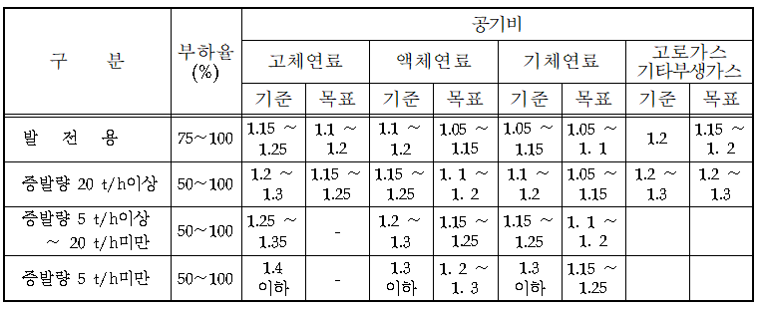

 | 2) 공기비 조정 시 절감 연료량 산출
 | = | 11.859 x (측정 공기비-1.15) x 10.747 x 0.33 x (배가스온도 - 주위온도)
 | = | 11.859 x (1.33-1.15) x 10.747 x 0.33 x (97.9 - 26) = 541.6 kcal/Nm³
 | = | (541.6 kcal/Nm³x 98496 Nm³/년(연간 사용량)) ÷ 9,420 kcal/Nm³
 | = | 5663 |  | Nm³/년
기대 효과
절감량(Nm3/년) |  |  |  | 5,663 |  |  |  | 절감금액(백만원) |  |  |  |  | 7.877

 |  | 2 |  |  | 흡수식 냉온수기 고효율 장비로 교체

에너지 낭비 요인
사진 |  |  |  |  |  |  | 1) 흡수식 냉온수기 내구연한이 도래하여 성능이 저하된 경우 2) 실제 운전효율은 정격효율보다 낮을 것이 예상되며, 지속적으로 가동할 경우 에너지 손실량이 증가함 3) 일반적으로 흡수식 냉온수기의 내구연수는 15년으로 현재 교체 시기가 4년이 경과하였으므로, 순차적으로 교체 계획을 수립하여 교체 하는 것이 바람직함.

개 선 방 안
1) 고효율 흡수식 냉온수기 적용 유지관리 및 높은 효율(COP)향상으로 에너지 소비량 효과가 있으며, 저부하 및 부분부하 대응성이 향상됨 2) 고효율 흡수식 냉·온수기로 교체시 절감량 = 연간 연료사용량(N㎥/년) × 80% ×[(98.3 -85(%)) ÷ 98.3] = 23,080(Nm3년) × 0.8×x [(98.3-85(%)) ÷ 98.3]

기대 효과
절감량(Nm3/년) |  |  |  | 22,162 |  |  |  | 절감금액(백만원) |  |  |  |  | 2.82
투자비(백만원) |  |  |  | 6 |  |  |  | 회수기간(년) |  |  |  |  | 2.13

 |  |  |  |  |  |  |  |  |  |  |  |  |  |  |  | ※ 입력 부분(빨간색) 해당 데이터 입력
 |  | 3 |  |  | 보일러 공기비 개선 |  |  |  |  |  |  |  |  |  |  | 운전 부하 |  | 저부하 운전
 |  |  |  |  |  |  |  |  |  |  |  |  |  |  |  | 배가스 손실량 계산 | 산소 농도(%) | 7.70 | <-입력
에너지 낭비요인 |  |  |  |  |  |  |  |  |  |  |  |  |  |  |  |  | 공기비 | 1.58
사진 |  |  |  |  |  |  |  |  |  |  |  |  |  |  |  |  | 배가스온도(연소가스온도, ℃) | 150.40 | <-입력
 |  |  |  |  |  |  | 1) | 연소가스 분석결과 저부하 운전 시 공기비가 1.58로(으로) 분석됨. |  |  |  |  |  |  |  |  | 주위온도(℃) | 26.00 | <-입력
 |  |  |  |  |  |  |  |  |  |  |  |  |  |  |  |  | 배가스 손실량 (kcal/Nm3) | 3029.07
 |  |  |  |  |  |  |  | 공기비 |  |  |  |  |  |  |  | 연간 보일러 가스 사용량(Nm3) |  | 9475.20 | <-입력
 |  |  |  |  |  |  |  | = | 21 / (21-O₂) = 21 / (21-7.7) |  |  |  |  |  |  | 가스비(원/Nm3) |  | 1391 | <-입력
 |  |  |  |  |  |  |  | = | 1.58
 |  |  |  |  |  |  | 2) | 연소설비의 공기비가 높으면 연료사용량 대비 공기투입량이 증가해 배기가스 손실 열량이 증가하므로 개선이 필요함 |  |  |  |  |  |  |  | 가스 사용량(kcal/h) |  | 62000
 |  |  |  |  |  |  |  |  |  |  |  |  |  |  |  | 가스 사용량(Nm3/h) |  | 6.58

 |  |  |  |  |  |  | 3) | 배가스 손실량
 |  |  |  |  |  |  |  | = | 11.859 x (공기비-1) x 10.747 x 0.33 x (배가스온도-주위
 |  |  |  |  |  |  |  |  | 온도)
 |  |  |  |  |  |  |  | = | 11.859 x (1.58-1) x 10.747 x 0.33 x (150.4-26)
 |  |  |  |  |  |  |  | = | 3,029 | kcal/Nm3
 |  |  |  |  |  |  | 4) | 연간 가스 사용량 : 난방기간(4개월) x 30일 x 12hr x 연료(6.58)
 |  |  |  |  |  |  | 5) | 가스비(원/Nm3) : |  |  | 1,391
 |  |  |  |  |  |  | ※ 절감량 및 금액 경우 상기 4), 5)항 기준으로 작성되었기에 실제와 차이가
 |  |  |  |  |  |  |  | 있을 수 있음.
개선방안
1. 보일러 공기비 조정
 | - 적정 공기비 조정 : 1.1 ~ 1.3
 | - 과잉공급에 의한 에너지 과소비를 절감
 | - 불완전 연소를 방지하여 운전효율 향상을 통한 연료 절감
 | - 적정공기비의 조정으로 불완전 연소 방지로 연소 효율 향상
 | 1) 기체 연료 기준 권장 목표 공기비는 1.1이나 안전율을 고려해 공기비 1.15로 조정하도록
 | 함.(연소 시 직접 측정기를 삽입, 실시간 조정을 통하여 CO 발생을 최소화 하여야 함.)
 | <연소설비 권장 목표 공기비(한국에너지공단)>

 | 2) 공기비 조정 시 절감 연료량 산출
 | = | 11.859 x (측정 공기비-1.15) x 10.747 x 0.33 x (배가스온도 - 주위온도)
 | = | 11.859 x (1.58-1.15) x 10.747 x 0.33 x (150.4 - 26) = 2244.3 kcal/Nm³
 | = | (2244.3 kcal/Nm³x 9475.2 Nm³/년(연간 사용량)) ÷ 9,420 kcal/Nm³
 | = | 2257.45 |  | Nm³/년
기대 효과
절감량(Nm3/년) |  |  |  | 2,257.45 |  |  |  | 절감금액(백만원) |  |  |  |  | 3.140

 |  | 4 |  |  | 보일러 고효율 보일러로 교체

에너지 낭비요인
사진 |  |  |  |  |  |  | 1) 현재 보일러는 2009년에 설치되어 약 13년간 가동된 설비로써 정격 효율이 83.85%로 매우 낮아 성능 대비 연로 소비량이 큰 설비임. 2) 실제 운전효율은 정격효율보다 낮을 것이 예상되며, 지속적으로 가동할 경우 연료 손실량이 증가함. 3) 일반적으로 보일러의 내구연수는 15년으로 약 2년 정도 남았으며, 교체시기에 맞춰 높은 효율의 보일러로 교체하는 것이 바람직함.

사진

개선방안
1) 요즘 출시되는 보일러는 설치된 보일러보다 10% 이상 높은 효율을 보이고 있으며, 고효율 보일러 교체를 통하여 연료사용량을 절감할 수 있다.

2) 고효율 보일러 교체 시 연료 절감량 = 연간 연료사용량(Nm3/년) x 80% x [(98.3 -85(%)) ÷ 98.3] = 23,080(Nm3년) x 0.8 x [(98.3-85(%)) ÷ 98.3]

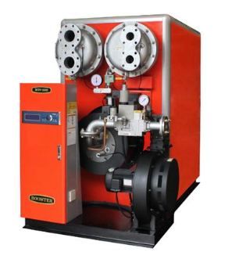
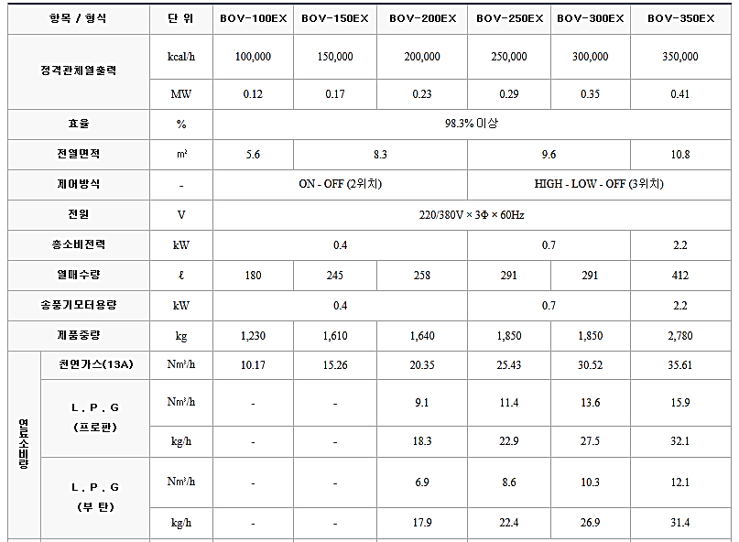

기대 효과
절감량(Nm3/년) |  |  |  | 2,498 |  |  |  | 절감금액(백만원) |  |  |  |  | 1.6
투자비(백만원) |  |  |  | 40 |  |  |  | 회수기간(년) |  |  |  |  | 24.26

 |  | 5 |  |  | 노후 송풍기 교체

에너지 낭비 요인
사진 |  |  |  |  |  |  | 1) 현재 정화조 급기팬, 정화조 배기팬, 화장실 배기팬은 2003년에 설치 되어 약 19년간 가동된 설비로써, 정격효율이 20 ~ 30%대로 매우 낮아 성능대비 전력소비량이 큰 설비임. 2) 실제 운전효율은 정격효율보다 낮을 것이 예상되며, 지속적으로 가동 할 경우 전력 손실량이 증가함. 3) 일반적으로 송풍기의 내구연수는 15년으로 현재 교체시기가 4년이 경과하여 순차적으로 교체 계획을 수립하여 교체하는 것이 바람직함.

사진

개 선 방 안
1) 요즘 출시되는 송풍기는 기존 송풍기보다 5 ~ 10% 정도 높은 효율을 보이고 있어 새로이 송풍기 교체를 통하여 전력 사용량을 절감할 수 있다. 또한 송풍기 교체시 기존 모터 또한 저효율 모터(81~83%)이므로 고효율 모터(87%)로 교체 하여야 함. ※ 총 전력 절감률은 10%로 산정함 2) 송풍기 교체시 전력 절감량 = 측정 전력(kW) × 0.1 × 가동시간(h/년) = (2.2 + 0.9 + 2.2(kW)) × 0.1 × 7,300(h/년) = 3,869(kWh/년)

 |  |  |  |  |  |  |  | <일반 모터 대비 고효율 모터 비교표>
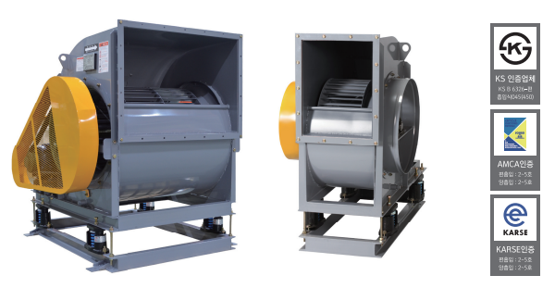
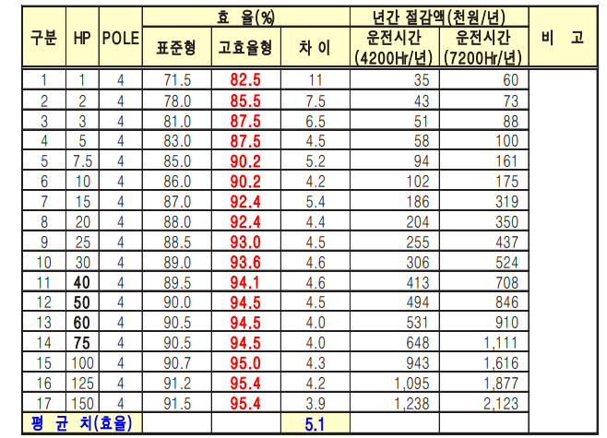

기대 효과
절감량(kWh/년) |  |  |  | 3,869 |  |  |  | 절감금액(백만원) |  |  |  |  | 0.49
투자비(백만원) |  |  |  | 3 |  |  |  | 회수기간(년) |  |  |  |  | 6.10

 |  | 6 |  |  | 고효율 풀리 교체

에너지 낭비 요인
사진 |  |  |  |  |  |  | 1) 현재 정화조 급기팬, 정화조 배기팬, 화장실 배기팬은 벨트 방식의 구동 전달기기를 사용하고 있음.

 |  |  |  |  |  |  | 2) 이와 같은 풀리는 무게가 무거워 베어링 등 부속기기의 수명을 단축 시키고, 벨트와 마찰로 벨트 열화 또한 자주 발생하여 유지관리 측면 에서 주의 깊게 관리해야 하는 부분 중 하나이다.

개 선 방 안
1) 현재 시중에서 판매되는 풀리 중 고효율 풀리가 개발되어 판매되고 있으므로 이를 도입하여 유지 관리성 향상 및 소비전력을 절감한다.

2) 고효율 풀리는 일반 풀리와는 다른 재질을 사용하여 풀리 무게 감소로 인한 풀리 마모를 저하시켜, 수명 연장·소비전력 절감 공기 냉각식 구조로 벨트 열화 방지 및 베어링 수명연장 등의 효과가 있다. ※ 업체 제시 전력 절감률 5%

3) 고효율 풀리 도입시 절감량 = 측정 전력(kW) × 0.05 × 가동시간(h/년) = (2.2 + 0.9 + 2.2(kW)) × 0.05 × 7,300(h/년) = 1,935(kWh/년)

 |  |  |  |  |  |  |  | <일반 풀리 대비 고효율 풀리 비교표>
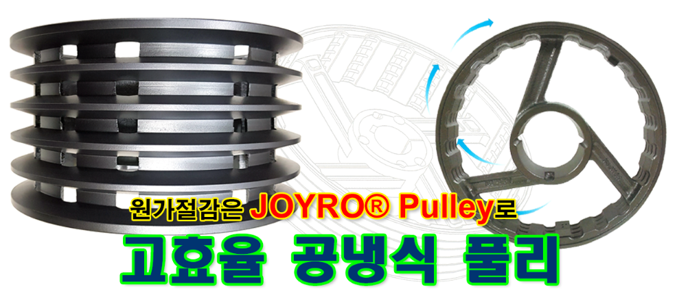
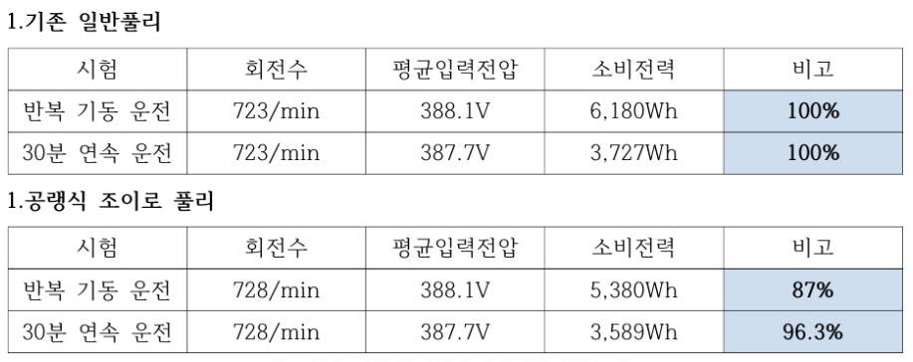

기대 효과
절감량(kWh/년) |  |  |  | 1,935 |  |  |  | 절감금액(백만원) |  |  |  |  | 0.25
투자비(백만원) |  |  |  | 1.5 |  |  |  | 회수기간(년) |  |  |  |  | 6.09

 |  | 7 |  |  | 항온항습기 실외기 유지관리

에너지 낭비 요인
사진 |  |  |  |  |  |  | 1) 항온항습기 점검 결과 실외기 방열판에 이물질이 다량 부착되어 핀이 완전히 막힌 모습으로 나타났다.

 |  |  |  |  |  |  | 2) 이 경우 응축기로부터 외기와 냉매의 열교환이 원활히 이루어지지 않으며, 이로 인해 응축능력 저하, 냉매압력 상승 등으로 압축기 소비 전력 증가 및 고장의 원인이 되므로 개선이 필요하다.

 |  |  |  |  |  |  | 3) 측정 당시 압축기 총 소비전력은 12.0 kW로 정격전력인 10.8 kW 보다 1.2 kW 높게 측정되었다.

개 선 방 안
1) 항온항습기 실외기의 지속적인 관리 및 청소를 통하여 압축기 소비전력을 절감하도록 한다. 항온항습기는 전산실에 설치되어 서버기기에서 발생하는 열부하를 제거하기 위하여 연중 냉방 운전이 가동되기 때문에 지속적인 관리가 요구된다. (최소 연1회 청소 권장, 항온항습기 뿐만 아니라 모든 실외기 동일)

2) 냉매 P-H 곡선 상 응축압력 1 bar를 낮출 경우 압축기 소비전력은 약 6.3% 절감되며 이를 기준으로 절감량을 산출한다.

3) 항온항습기 실외기 청소관리 시 전력 절감량 = 측정 전력(kW) × 부하율(%) × 0.063 × 가동시간(h/년) = 12.0(kW)) × 70% × 0.063 × 8,760(h/년) = 4,635(kWh/년)

방열판 청소 사진 |  |  |  |  |  |  |  |  | 방열판 청소 사진

기대 효과
절감량(kWh/년) |  |  |  | 4,635 |  |  |  | 절감금액(백만원) |  |  |  |  | 0.59
투자비(백만원) |  |  |  |  |  |  |  | 회수기간(년)

 |  | 8 |  |  | 정화조 터보블로워 도입

에너지 낭비 요인
사진 |  |  |  |  |  |  | 1) 현재 정화조에서 폭기용으로 사용중인 루츠블로워는 정격 효율(36%) 이 매우 낮은 설비로써, 성능 대비 전력 소비량이 큰 설비임.

 |  |  |  |  |  |  | 2) 실제 운전효율은 정격효율보다 낮을 것이 예상되며, 지속적으로 가동 할 경우 전력 손실량이 증가함.

 |  |  |  |  |  |  | 3) 일반적으로 송풍기의 내구연수는 15년으로 현재 교체 시기가 4년이 경과하였으므로 순차적으로 교체계획을 수립하여 교체하는 것이 바람 직함.

개 선 방 안
1) 요즘 폭기용으로 사용하는 루츠블로워는 대부분 터보블로워로 교체하는 추세이며, 편리한 유지관리 및 높은 효율로 (80% 이상) 전력 절감 효과가 있다.

2) 터보블로워 교체시 절감량 = 정격전력(kW) × 부하율 × [(80 - 36(%)) ÷ 80 × 100] x 가동시간(h/년) = 11.5(kW) × 0.8 × 0.55 × 4,380(h/년) = 22,162.8(kWh/년)

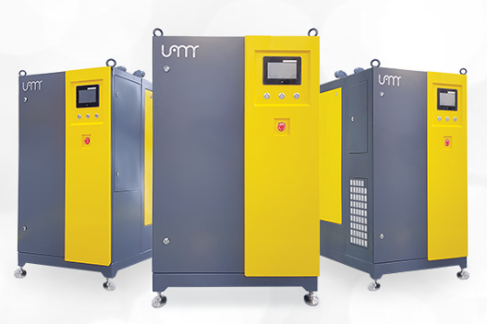 |  |  |  |  |  |  |  |  | 

기대 효과
절감량(kWh/년) |  |  |  | 22,162 |  |  |  | 절감금액(백만원) |  |  |  |  | 2.82
투자비(백만원) |  |  |  | 6 |  |  |  | 회수기간(년) |  |  |  |  | 2.13

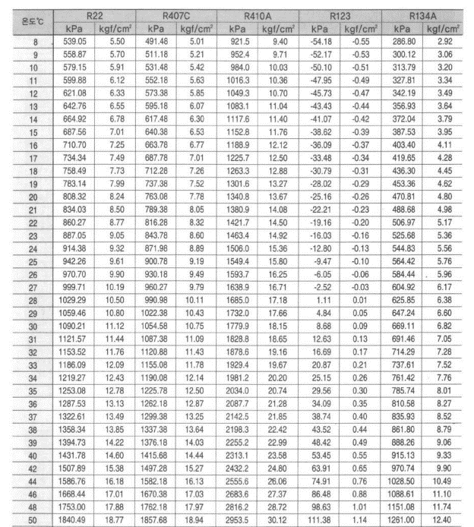

 |  | 9 |  |  | 옥상 실외기 차양막 설치

※ 본 이미지는 이해를 돕기 위한 것으로 실제 현장과는 다름.
에너지 낭비 요인
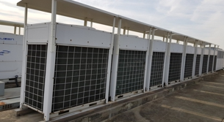 사진 |  |  |  |  |  |  | 1) 실외기가 건물 옥상에 설치되어 직사일광에 의한 복사열 등으로 하절 기 실외기 냉각핀의 온도가 상승해 효율저하에 따른 전력손실이 발생.

 |  |  |  |  |  |  | 2) 하계에 직사광선에 노출된 실외기의 경우, 그늘진 장소에 설치된 실 외기에 비하여 일사량에 의한 온도상승으로 응축기 냉매 포화압력 상 승으로 인한 냉방기기의 성능저하 및 응축기 표면온도 상승에 따른 불충분한 냉각작용으로 에너지 소비를 유발시킴.

개 선 방 안
1) 실외기에 직사일광을 차단할 수 있는 차양막을 설치해 응축기 냉각작용을 원활하게 함으로써 에너지를 절감.

개선 전 |  |  |  |  |  |  |  |  |  개선 후

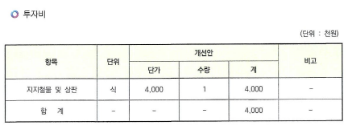
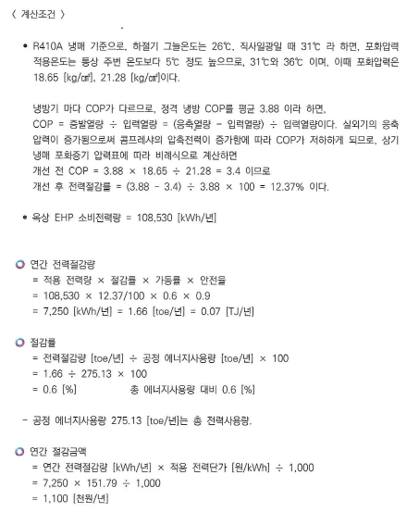

차양막
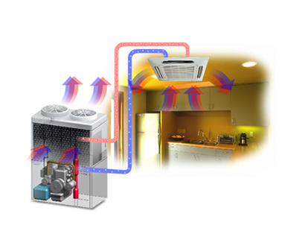 개선 전 실외기 설치 개략도 |  |  |  |  |  |  |  |  | 개선 후 실외기 설치 개략도

기대 효과
절감량(kWh/년) |  |  |  |  | 7,243 |  |  |  | 절감금액(백만원) |  |  |  |  | 1.1
투자비(백만원) |  |  |  |  | 4 |  |  |  | 회수기간(년) |  |  |  |  | 3.6

적용 냉매 |  |  | 하절기 그늘 |  |  |  |  |  | 직사일광 |  |  |  |  |  | 비고
R410A |  |  | 온도(℃) |  |  | 26 |  |  | 온도(℃) |  |  | 31
 |  |  | 포화압력 적용온도(℃) |  |  | 31 |  |  | 포화압력 적용온도(℃) |  |  | 36
 |  |  | 포화압력(kg/cm2) |  |  | 18.65 |  |  | 포화압력(kg/cm2) |  |  | 21.28

냉방능력(kW) |  |  | 소비전력(kW) |  |  | COP |  |  | 개선 전 COP |  |  | 개선 후 절감률 |  |  | 비고
14.5 |  |  | 5.3 |  |  | 2.7 |  |  | 2.4 |  |  | 12.4%

연간 소비전력량(kWh) |  |  | 가동률 |  |  | 안전율 |  |  | 연간 전력 절감량(kWh) |  |  | 연간 전력 절감량(toe/년) |  |  | 비고
108,530 |  |  | 0.6 |  |  | 0.9 |  |  | 7,243 |  |  | 1.53

적용 전력단가 (원/kWh) |  |  | 연간 총 전력 사용량(kWh) |  |  | 공정 에너지사용량(toe/년) |  |  | 총 전력 사용량 대비 절감률 |  |  | 탄소배출 저감량(tC/년) |  |  | 비고
151.79 |  |  | 1,303,934 |  |  | 275.13 |  |  | 0.6% |  |  | 0.91

 |  | 10 |  |  | 옥상 실외기 Dry-Fog 설치

에너지 낭비 요인
사진 |  |  |  |  |  |  | 1) 실외기가 건물 옥상에 설치되어 직사일광에 의한 복사열 등으로 하절 기 실외기 냉각핀의 온도가 상승해 효율저하에 따른 전력손실이 발생.

 |  |  |  |  |  |  | 2) 직사일광 및 대기열에 노출된 실외기의 경우, 온도상승으로 응축기 냉매 포화압력 상승으로 인한 냉방기기의 성능저하 및 응축기 표면 온도 상승에 따른 불충분한 냉각작용으로 에너지 소비를 유발.

개 선 방 안
1) 중소벤처기업부 혁신제품으로 지정받은 Dry-Fog 분사기를 설치해 응축기 냉각작용을 원활하게 함으로써 에너지를 절감. 2) Dry-Fog 가동 기간은 하절기 4개월 가동하는 것으로 하고, 일 가동시간은 10 h/일, 년 880 h/년으로 계산 시, 19.3% 절감.

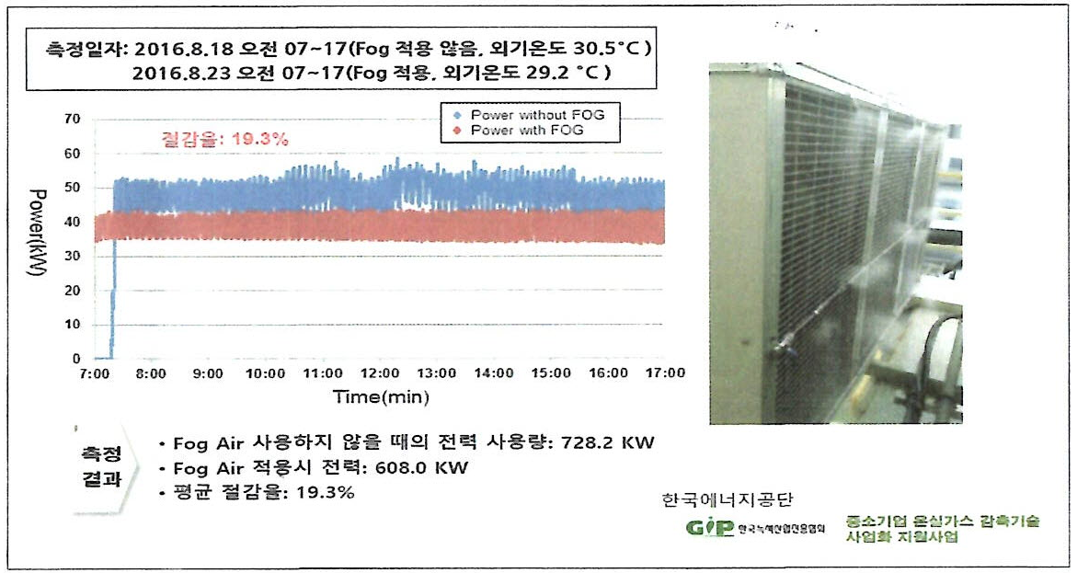 개선 전 |  |  |  |  |  |  |  |  | 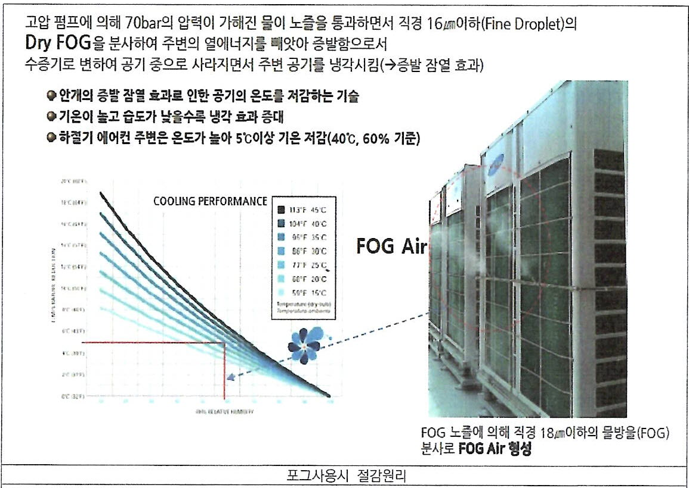 개선 후
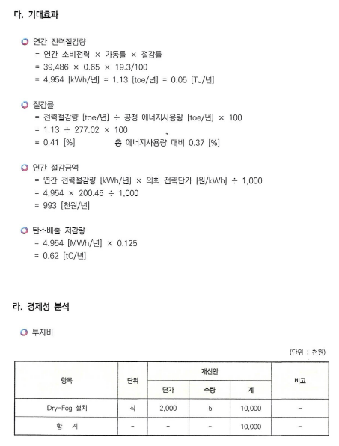

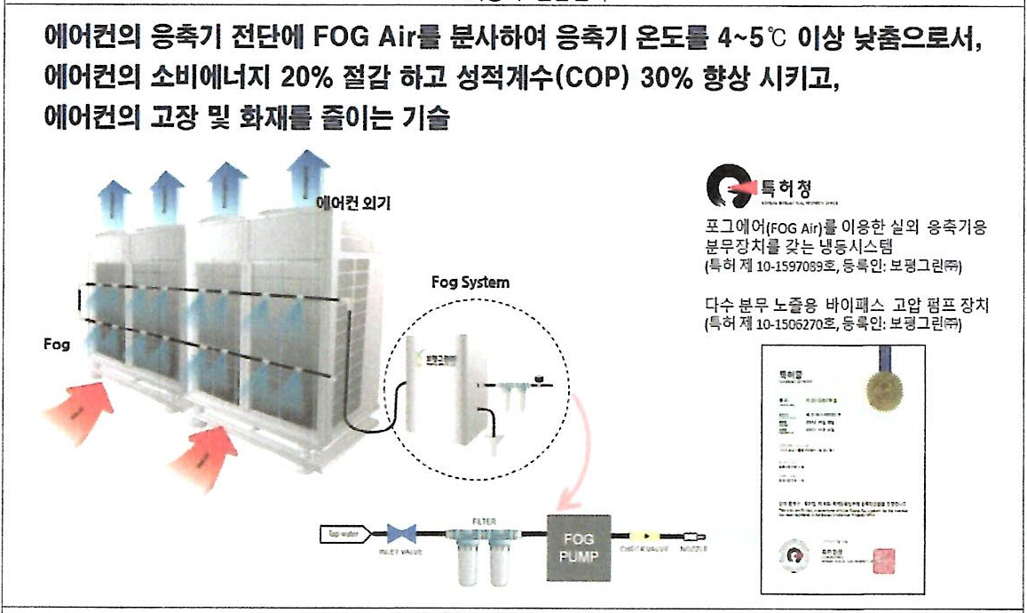 개선 전 실외기 설치 개략도 |  |  |  |  |  |  |  |  | 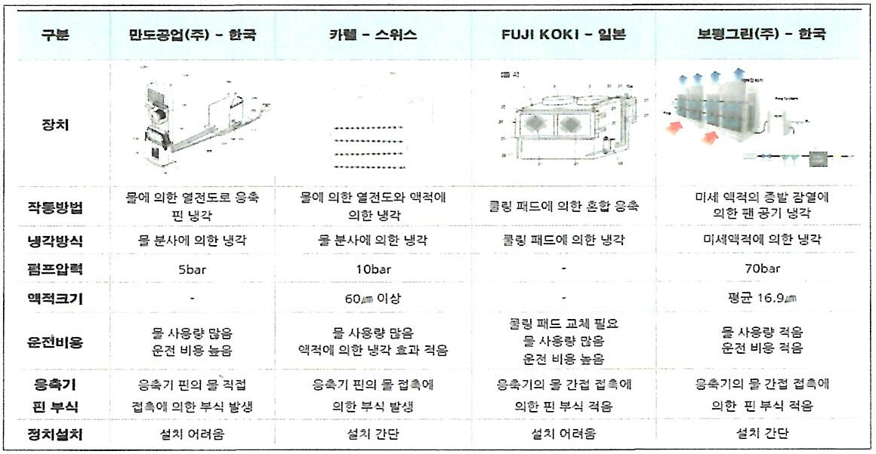 개선 후 실외기 설치 개략도

기대 효과
절감량(kWh/년) |  |  |  |  | 12,568 |  |  |  | 절감금액(백만원) |  |  |  |  | 1.9
투자비(백만원) |  |  |  |  | 10 |  |  |  | 회수기간(년) |  |  |  |  | 5.2

연간 소비전력(kWh/년)) |  |  | 가동률 |  |  | Dry-Fog 절감률 |  |  | 연간 전력절감량(kWh/년) |  |  | 연간 전력절감량(toe/년) |  |  | 비고
108,530 |  |  | 0.6 |  |  | 19.3% |  |  | 12,568 |  |  | 2.65

총 전력사용량(kWh) |  |  | 공정 에너지사용량(toe/년) |  |  | 절감률 |  |  | 적용 전력단가(원/kWh) |  |  | 탄소배출 저감량(tC/년) |  |  | 비고
1,303,934 |  |  | 275.13 |  |  | 1.0% |  |  | 151.79 |  |  | 1.57

 |  | 11 |  |  | 에너지사용 전략 수립 및 추진

에너지 절감 대책
1. 부개주공 1단지 아파트는 준공 후 기계설비 가동 시간이 26년 정도로, 가동 기간이 길고 대부분의 기계설비가 노후화 되었습니다. 2. 내구연한을 초과한 설비 경우 유지보수 비용이 추가로 발생될 수 있어 교체 계획 수립과 함께 장기 수선 계획에 반영할 것을 권장하며, 다음과 같은 에너지 전략 계획을 수립 후 당 아파트의 특성에 맞는 에너지 공급체계를 각각 구축하는 것이 무엇보다 중요하다고 판단됩니다.
 |  |  |  |  |  |  |  |  |  |  |  |  |  |  |  | ※ 해당 현장 상황에 맞게 빨간색 표시 부분 변경 사용할 것

에너지 전략 계획
1. 에너지 기준년 설정 2025년도의 에너지 사용 패턴을 분석하여 기준으로 설정합니다. - 계절별 : 난방과 급탕 공급 기준을 설정. - 시간별 : 하루 중 시간대별 공급체계와 기준을 설정 - 원단위 : 계절별, 월별, 기타 관리하고 싶은 항목 등으로 원단위, 기준을 설정 - 전력 에너지 경우 피크 타임 전략 수립 - 에너지 효율 관리 : 사용실태 분석 - 전력에너지 : 전등관리 철저 (필요한 곳에 필요한 때만 켠다) - 동절기, 하절기 에너지 절약 실시 2. 에너지 절약 관리 설정 - 기계설비 유지관리 점검 기준에 의한 점검 철저 - 점검시 발견된 이상 및 문제점 즉시 보수 정비 실시 - 흡수식 냉동 시스템 가동을 최적화 하여 가동을 최소화 - 예비 기계설비(펌프 등)가 있는 경우 순차적 순환 가동 실시 - 급배기 휀 가동을 최적화하여 가동을 최소화

 |  | 11 |  |  | 에너지사용 전략 수립 및 추진

에너지 절감 대책
1. 나인프리미어 호텔은 준공 후 기계설비 가동 시간이 1년 정도로, 가동 기간이 짧고 최신의 기계설비입니다. 2. 현 상황에서 무리한 에너지 절감 전략을 세우고 추진하기보다는 현재까지 호텔의 쾌적한 생활 환경 조성에 충족할 수 있는 에너지 사용 전략을 세우고 추진하는 것이 우선 되어야 할것으로 판단됩니다. 3. 2025년도 호텔 고객의 특성에 맞는 에너지 공급 체계를 각각 구축하는 것이 무엇보다 중요하다고 판단됩니다.
 |  |  |  |  |  |  |  |  |  |  |  |  |  |  |  | ※ 해당 현장 상황에 맞게 빨간색 표시 부분 변경 사용할 것

에너지 전략 계획
1. 에너지 기준년 설정 2025년도의 에너지 사용 패턴을 분석하여 기준으로 설정합니다. - 계절별 : 난방과 급탕 공급 기준을 설정. - 시간별 : 하루 중 시간대별 공급체계와 기준을 설정 - 원단위 : 계절별, 월별, 기타 관리하고 싶은 항목 등으로 원단위, 기준을 설정 - 전력 에너지 경우 피크 타임 전략 수립 - 에너지 효율 관리 : 사용실태 분석 - 전력에너지 : 전등관리 철저 (필요한 곳에 필요한 때만 켠다) - 동절기, 하절기 에너지 절약 실시 2. 에너지 절약 관리 설정 - 기계설비 유지관리 점검 기준에 의한 점검 철저 - 점검 시 발견된 이상 및 문제점 즉시 보수 정비 실시 - 흡수식 냉동 시스템 가동을 최적화 하여 가동을 최소화 - 예비 기계설비(펌프 등)가 있는 경우 순차적 순환 가동 실시 - 급배기 휀 가동을 최적화하여 가동을 최소화

